Sheet1
仓储/电商公司：义乌昌仓进出口有限公司保税仓理货报告
核注清单号：QD292526I000071793 |  | 二线 |  |  |  | 商家（账册号）： |  |  |  | 预录入号：
 |  |  |  |  |  |  |  |  |  | 到货时间：2026年7月2号
项号 | 中文品名 | 货主料号 | 条形码 | 理论入库数据 | 规格 | 实际入库数量 |  | 差异数量 |  | 有效期 | 批次
 |  |  |  |  |  | 合格品 | 残次品 | 多到货 | 少到货
1 | HERMES爱马仕大地男士香水EDT100ML | 法国 | 3346130009603 | 5000 | 瓶 |  | 2081 |  |  | 2029-03-12 | 37806 | 磨损 | 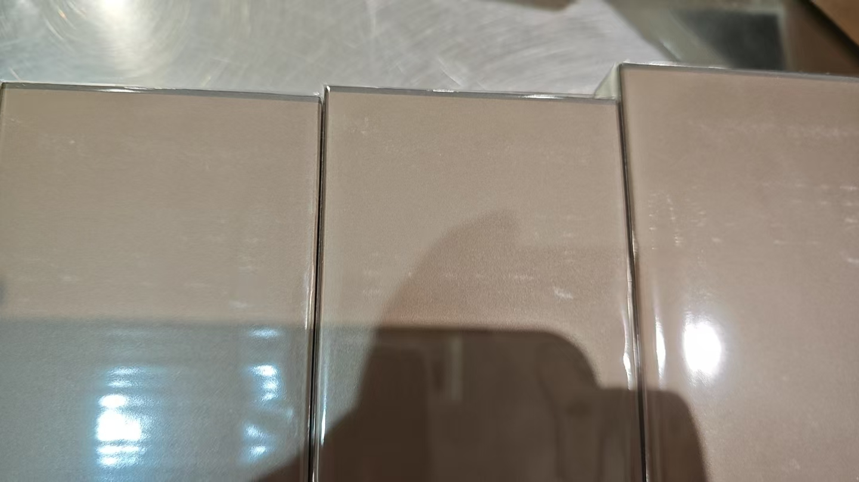
 |  |  |  |  |  |  | 20 |  |  | 2029-03-12 | 37806 |  | 变形 | 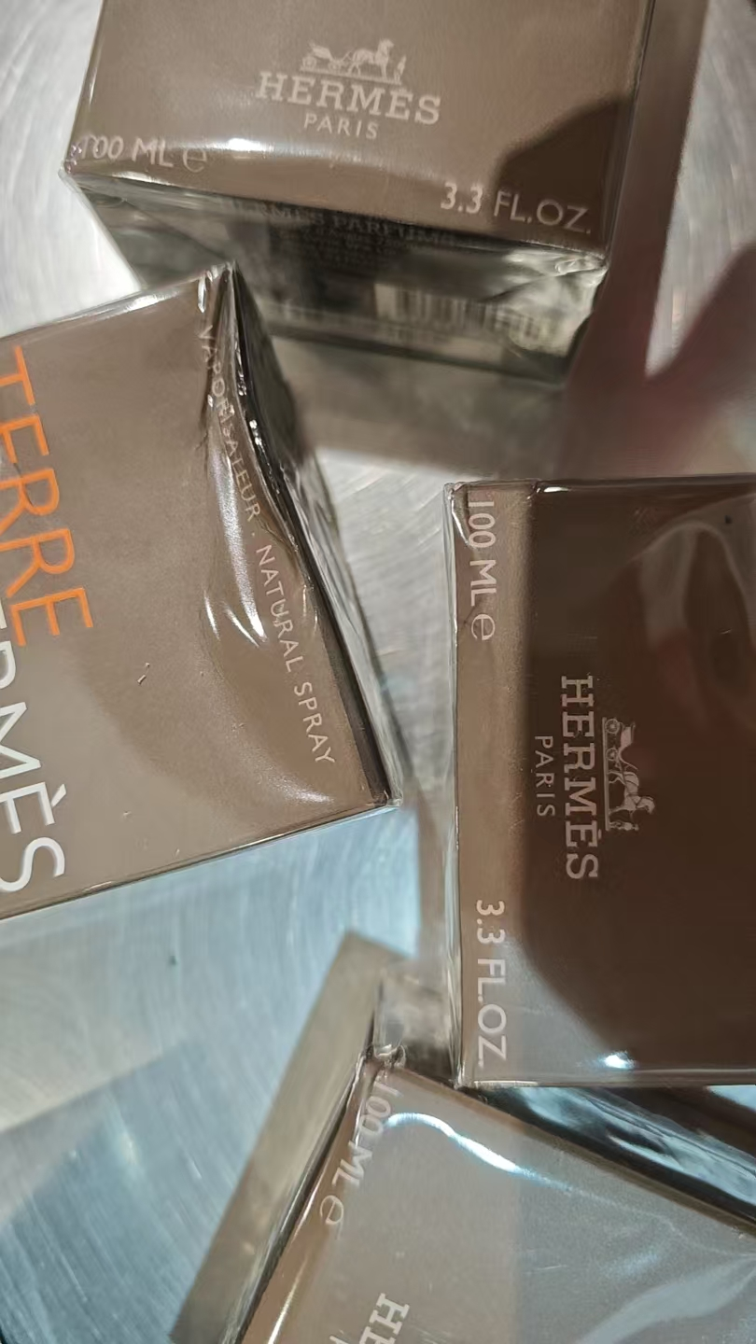 | 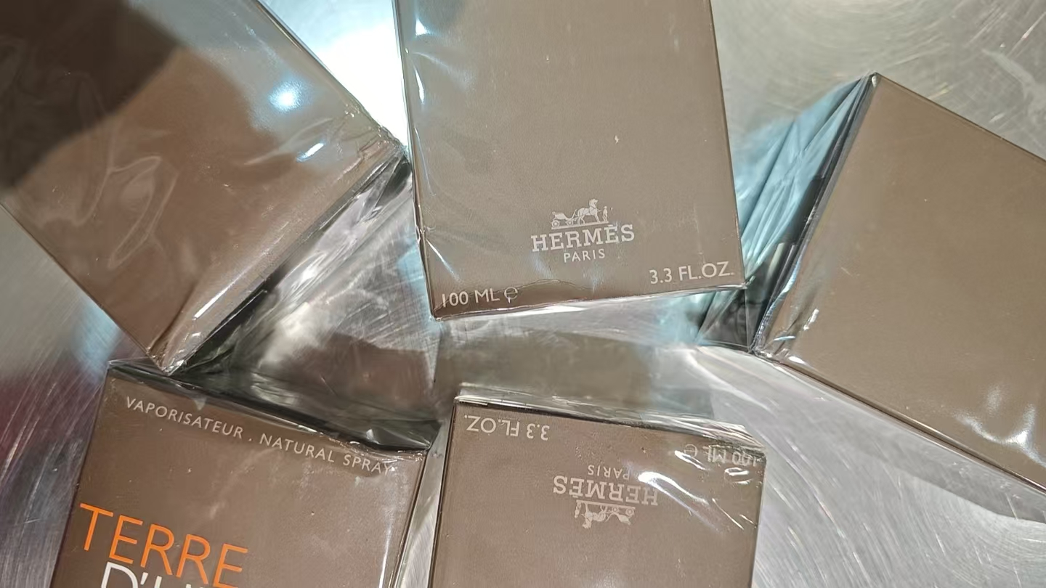
 |  |  |  |  |  |  | 1 |  |  | 2029-03-12 | 37806 |  | 变形、鉴定 | 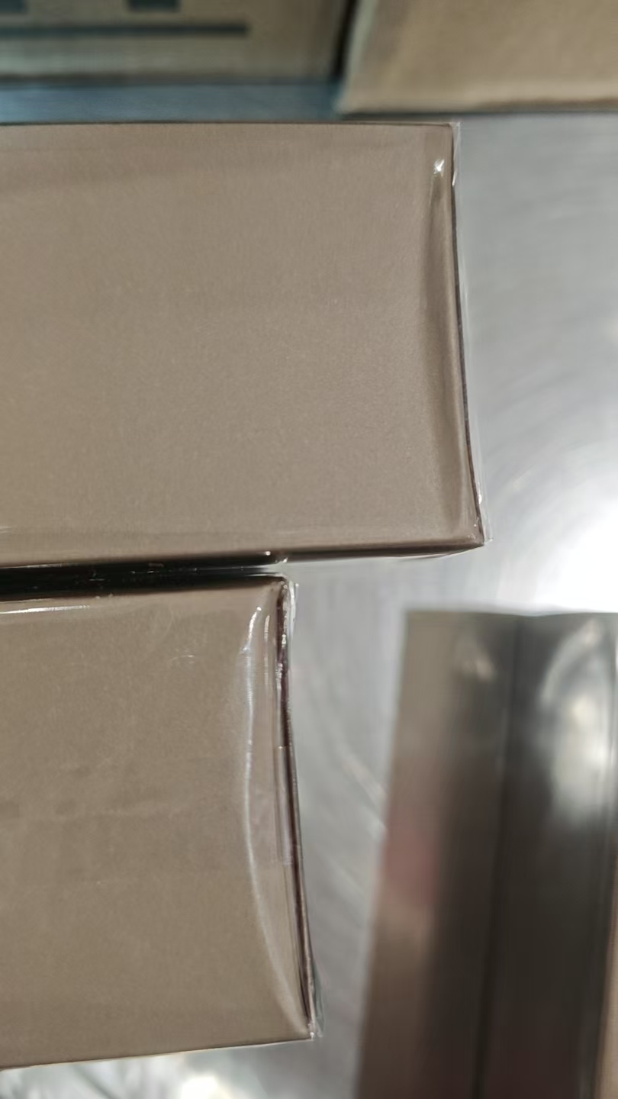
 |  |  |  |  |  |  | 2826 |  |  | 2029-02-11 | 37326 |  | 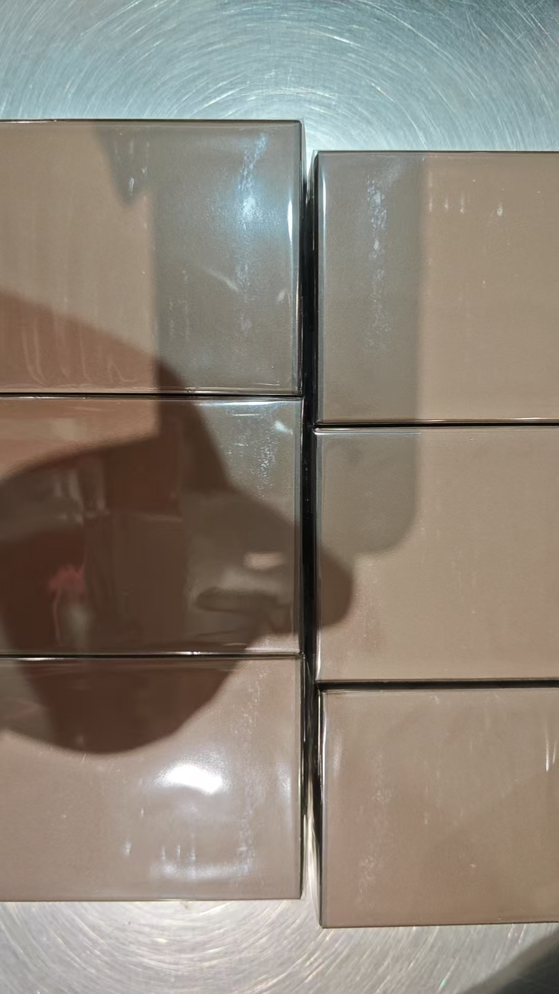
 |  |  |  |  |  |  | 70 |  |  | 2029-02-12 | 37326 |  | 变形 | 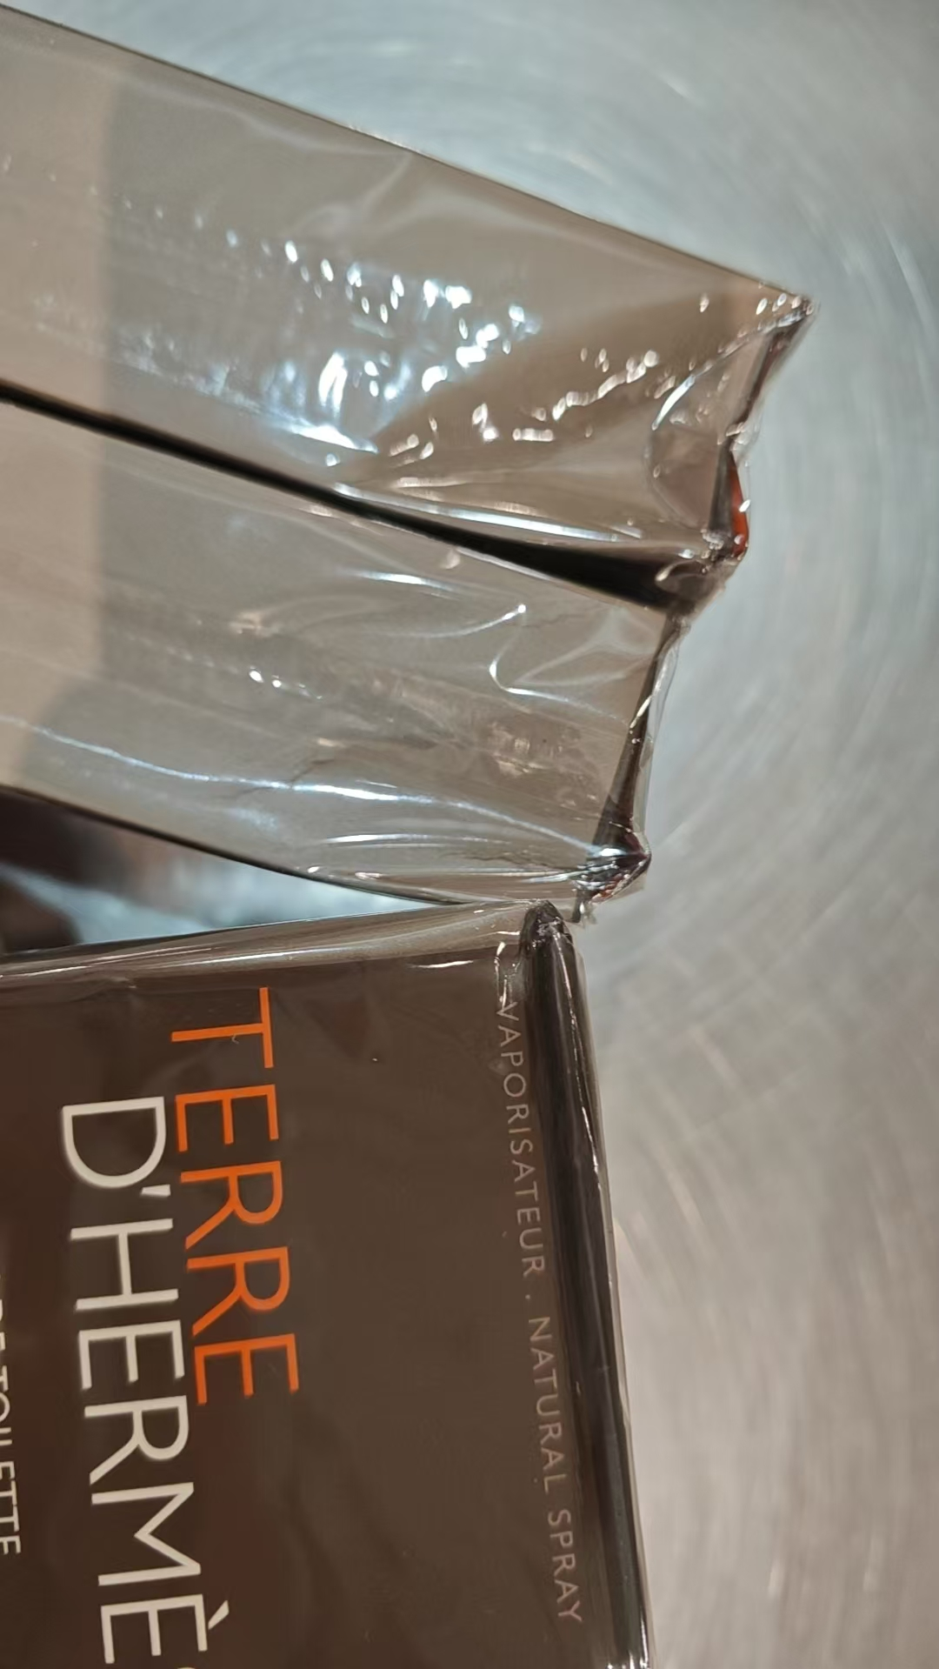 | 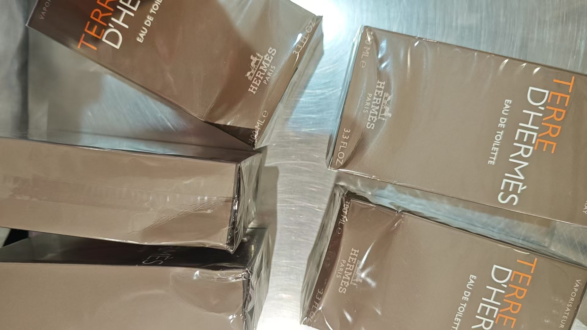
 |  |  |  |  |  |  | 1 |  |  | 2029-02-13 | 37326 |  | 变形、鉴定
 |  |  |  |  |  |  | 1 |  |  | 2029-02-14 | 37326 |  | 有异物 | 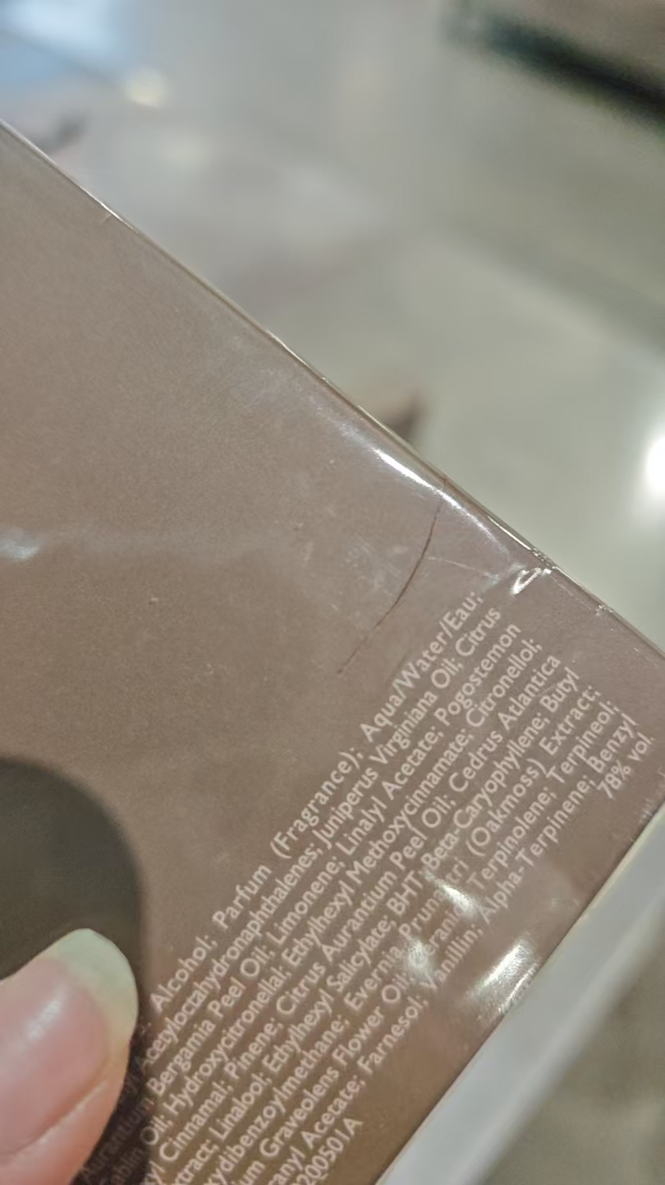
2 | JOMALONELONDON祖玛珑青柠罗勒与柑橘香水30ML | 英国 | 690251000036 | 108 | 瓶 | 105 |  |  |  | 2028-09-01 | A95
 |  |  |  |  |  |  | 2 |  |  | 2028-09-01 | A95 | 袋子破损 | 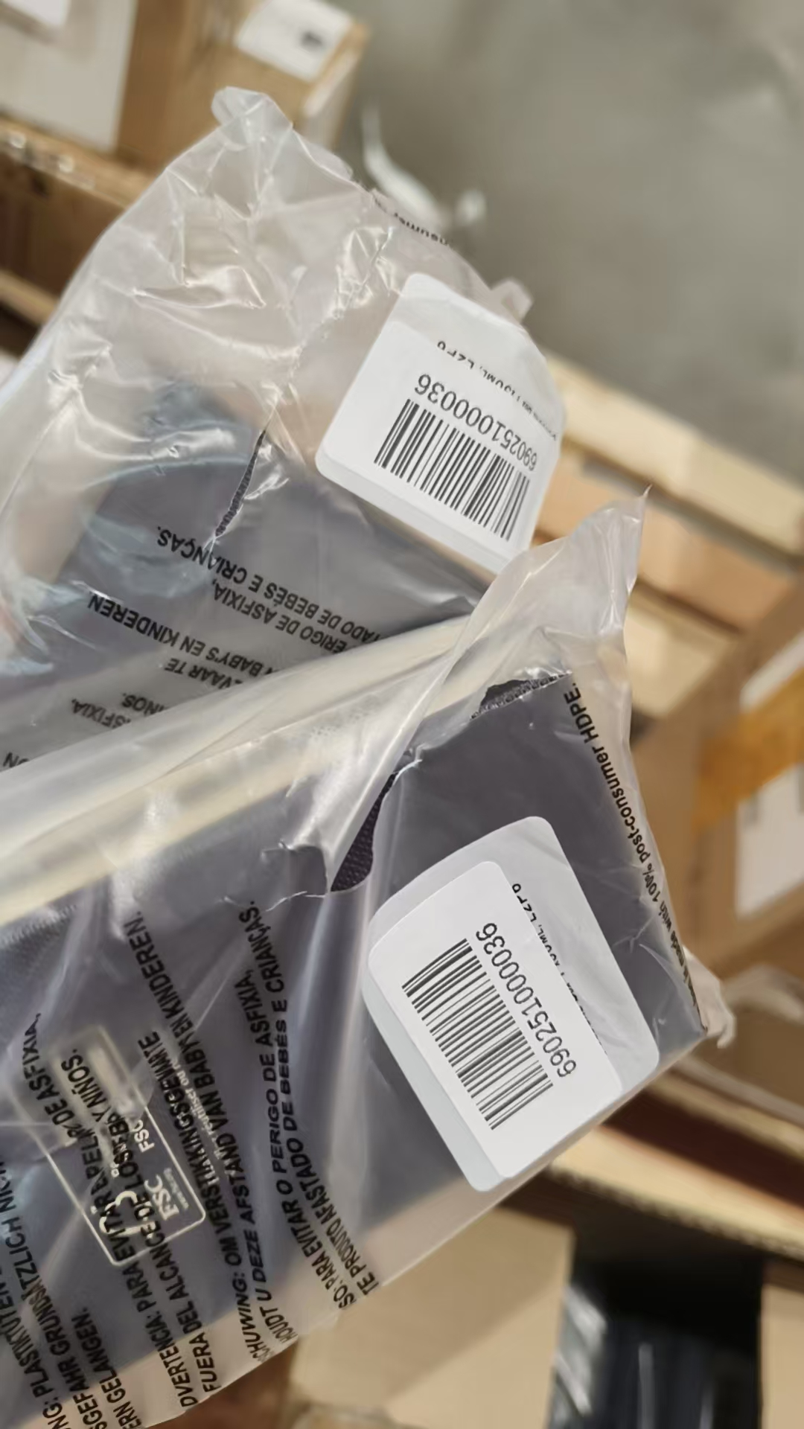
 |  |  |  |  |  |  | 1 |  |  | 2028-09-01 | A95 | 袋子破损、鉴定
3 | JOMALONE祖玛珑橙花香水30ML带蝴蝶结 | 英国 | 690251006564 | 204 | 瓶 | 199 |  |  |  | 2028-10-01 | AA5
 |  |  |  |  |  |  | 4 |  |  | 2028-10-01 | AA5 | 袋子破损 | 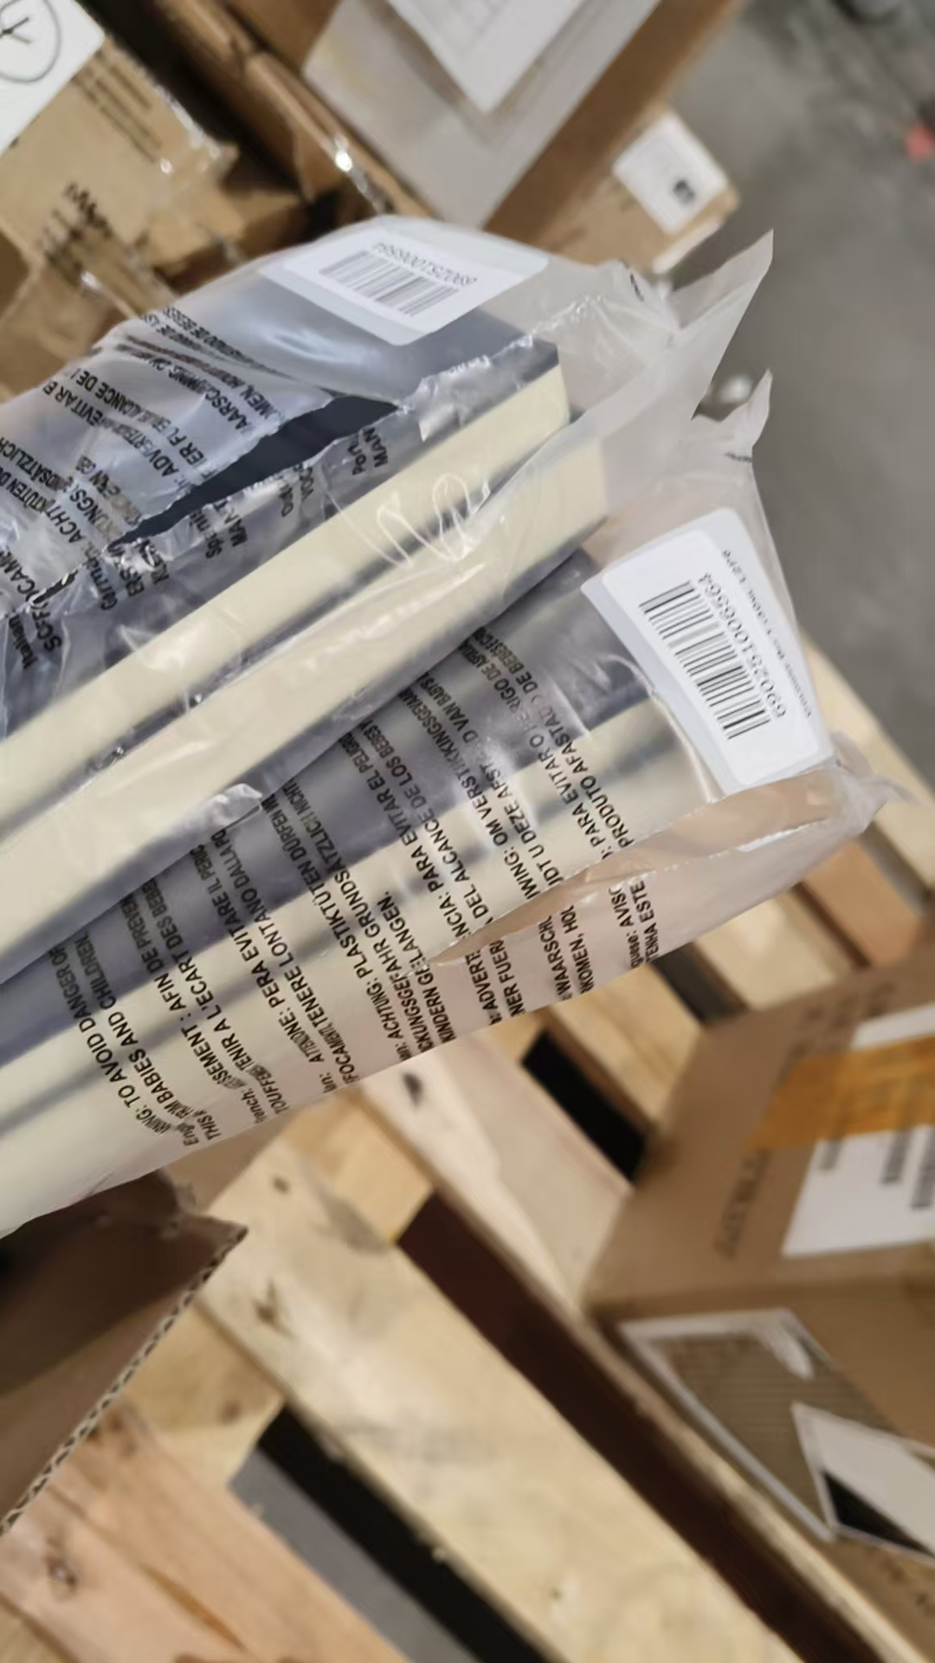
 |  |  |  |  |  |  | 1 |  |  | 2028-10-01 | AA5 | 袋子破损、鉴定
4 | JOMALONELONDON/祖玛珑英国梨香水30ML | 英国 | 690251019090 | 204 | 瓶 | 203 |  |  |  |  | E16
 |  |  |  |  |  | 1 |  |  |  |  | E16 | 鉴定
5 | JOMALONELONDON/祖玛珑英国梨与小苍兰香水100ML | 英国 | 690251019113,690251133444 | 1008 | 瓶 | 991 |  |  |  |  | A16
 |  |  |  |  |  |  | 15 |  |  |  | A16 | 袋子破损 | 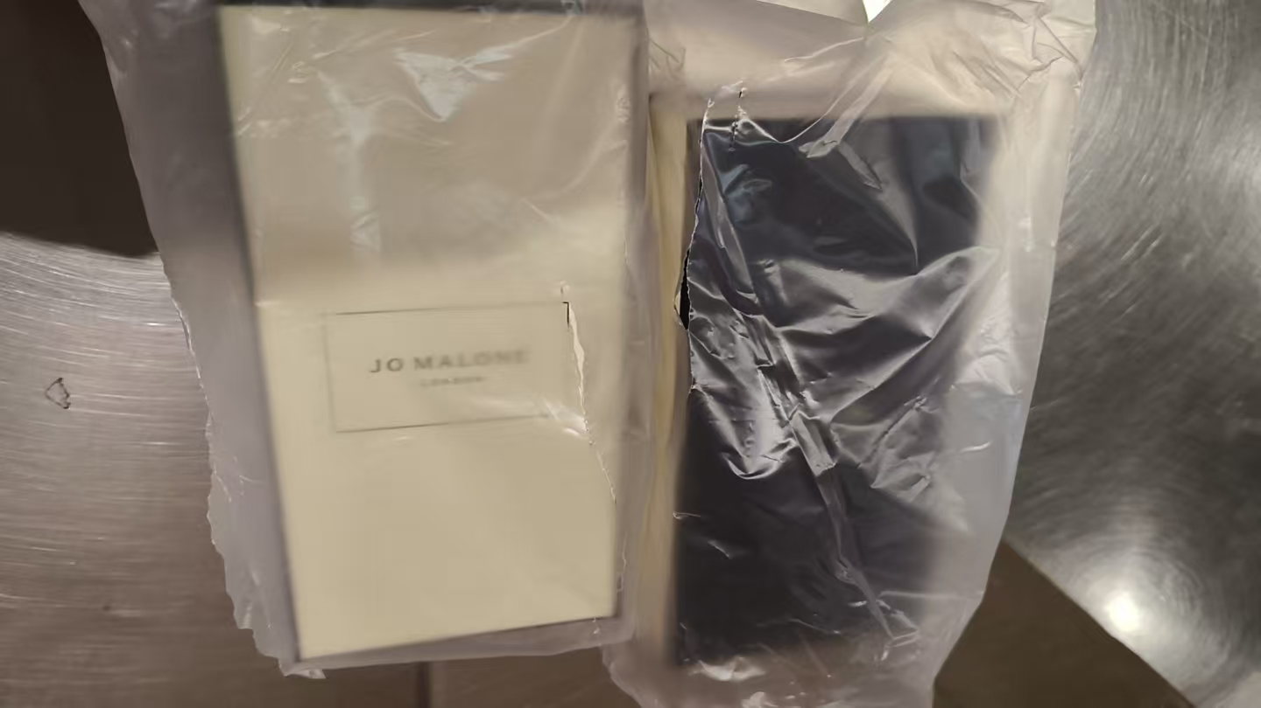
 |  |  |  |  |  |  | 1 |  |  |  | A16 | 袋子破损、鉴定
 |  |  |  |  |  |  | 1 |  |  |  | A16 | 漏液 | 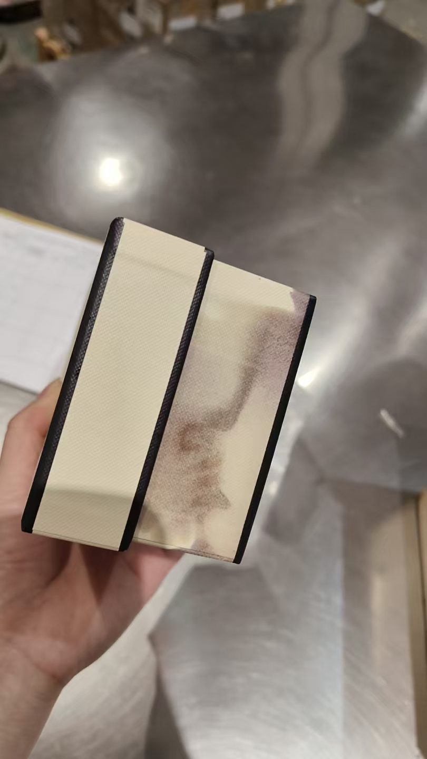
6 | 祖玛珑蓝风铃香水30ML带蝴蝶结 | 英国 | 690251021741 | 1500 | 瓶 | 550 |  |  |  |  | B85
 |  |  |  |  |  |  | 33 |  |  |  | B85 | 袋子破损 | 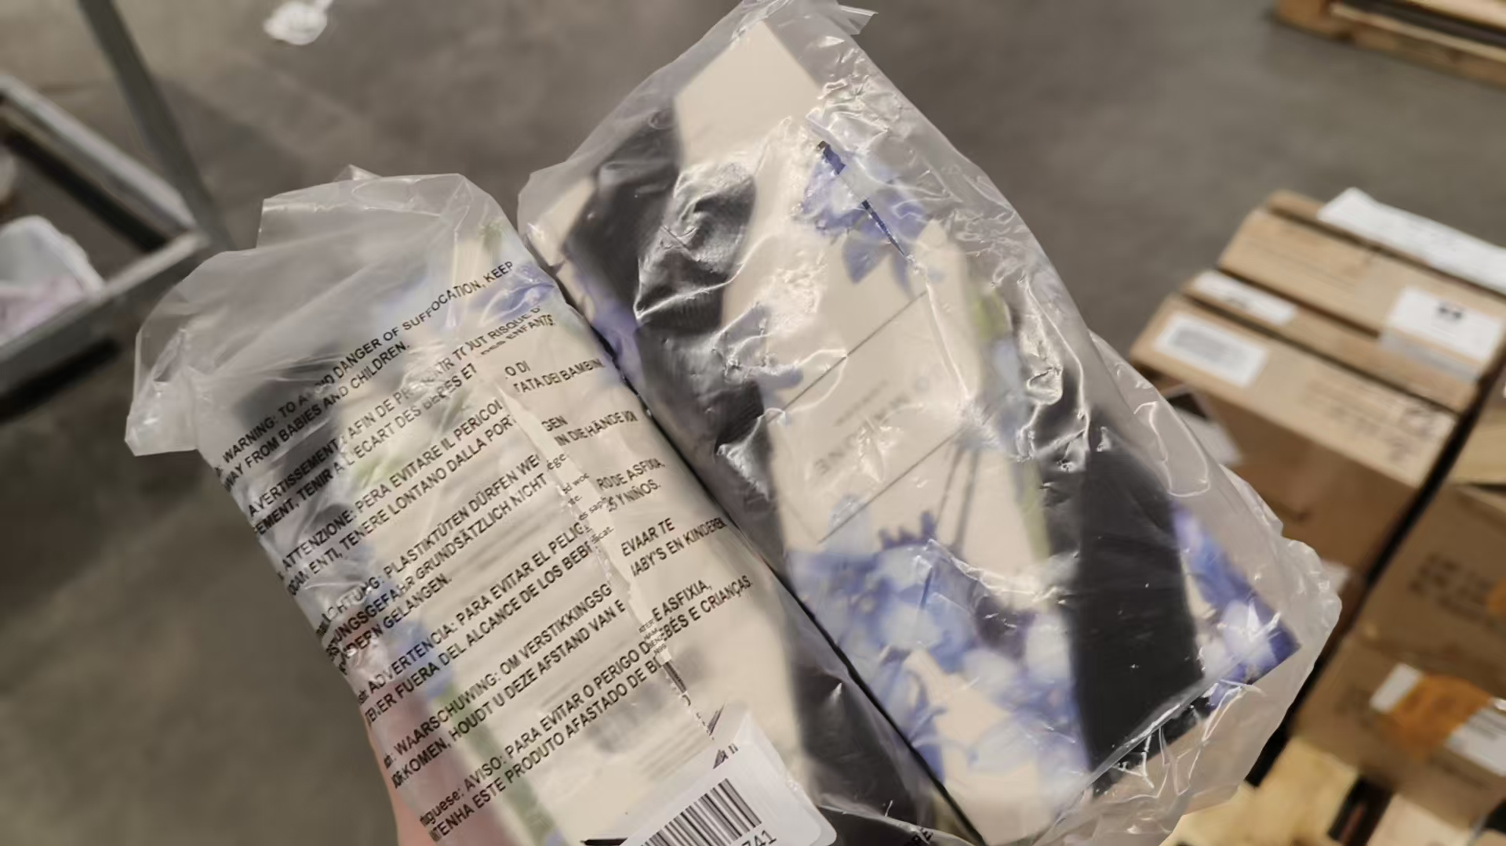
 |  |  |  |  |  |  | 4 |  |  |  | B85 | 无批次 | 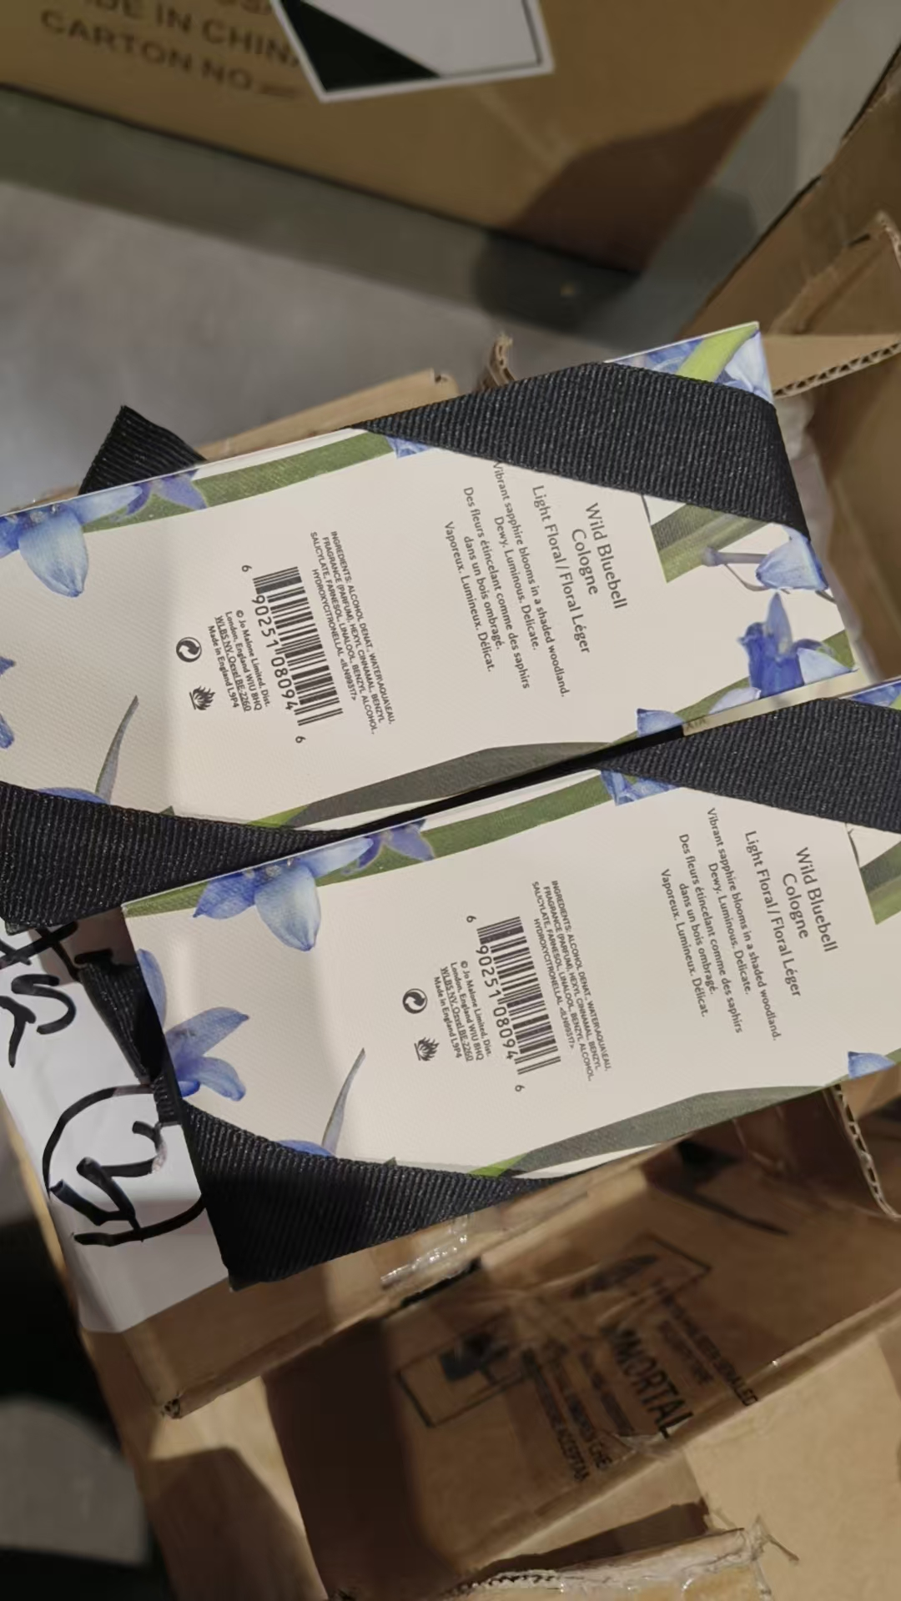
 |  |  |  |  |  |  | 1 |  |  |  | B85 | 袋子破损、鉴定
 |  |  |  |  |  | 869 |  |  |  | 2028-08-01 | A85
 |  |  |  |  |  |  | 42 |  |  | 2028-08-01 | A85 | 袋子破损 | 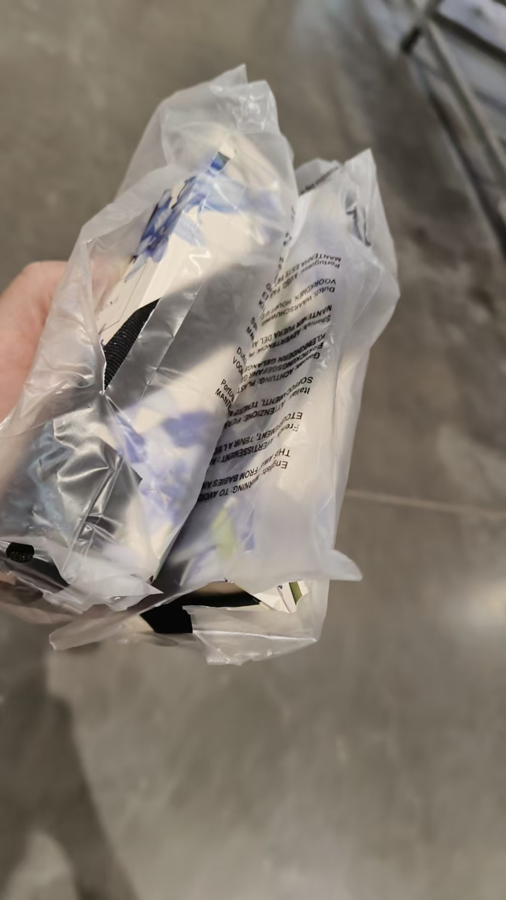
 |  |  |  |  |  |  | 1 |  |  | 2028-08-01 | A85 | 无批次无袋子、鉴定
7 | JOMALONELONDON祖玛珑黑莓与月桂叶香水带蝴蝶结30ML | 英国 | 690251026098 | 204 | 瓶 | 201 |  |  |  |  | AA5
 |  |  |  |  |  |  | 2 |  |  |  | AA5 | 袋子破损 | 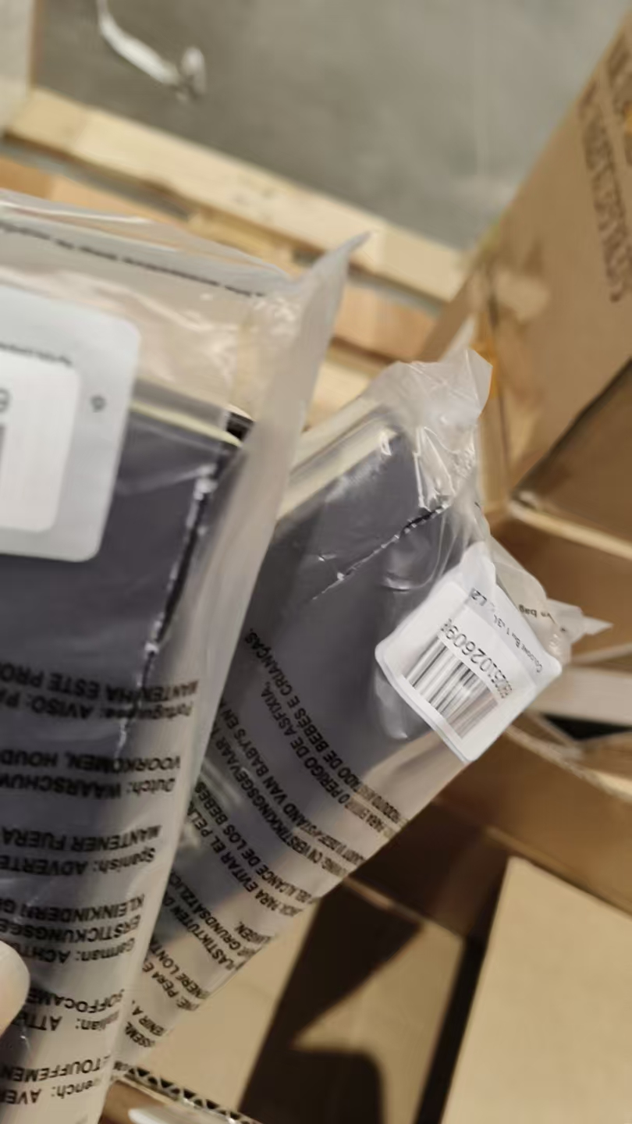
 |  |  |  |  |  |  | 1 |  |  |  | AA5 | 袋子破损、鉴定
8 | JOMALONELONDON祖玛珑黑莓与月桂叶香水100ML | 英国 | 690251026104 | 204 | 瓶 | 202 |  |  |  | 2028-02-01 | B25
 |  |  |  |  |  |  | 1 |  |  | 2028-02-01 | B25 | 袋子破损 | 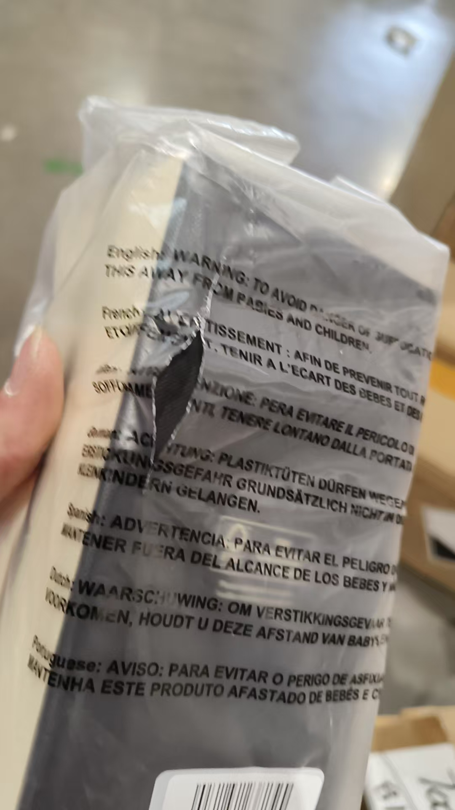
 |  |  |  |  |  |  | 1 |  |  | 2028-02-01 | B25 | 袋子破损、鉴定
9 | JOMALONE祖玛珑祖玛珑牡丹与胭红麂绒香水30ML带丝带 | 英国 | 690251028405 | 108 | 瓶 | 106 |  |  |  |  | B35
 |  |  |  |  |  |  | 1 |  |  |  | B35 | 袋子破损 | 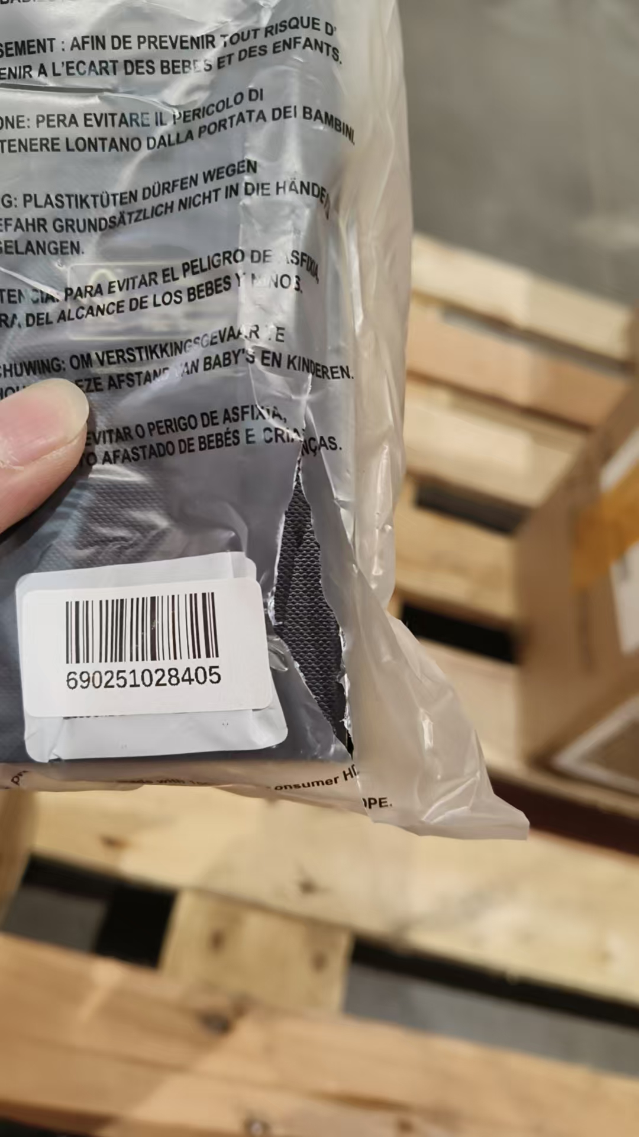
 |  |  |  |  |  |  | 1 |  |  |  | B35 | 袋子漏液、鉴定
10 | JOMALONE祖玛珑牡丹与胭红麂绒香水100ML | 英国 | 690251028412 | 108 | 瓶 | 104 |  |  |  | 2027-12-01 | AC4
 |  |  |  |  |  |  | 3 |  |  | 2027-12-01 | AC4 | 袋子破损 | 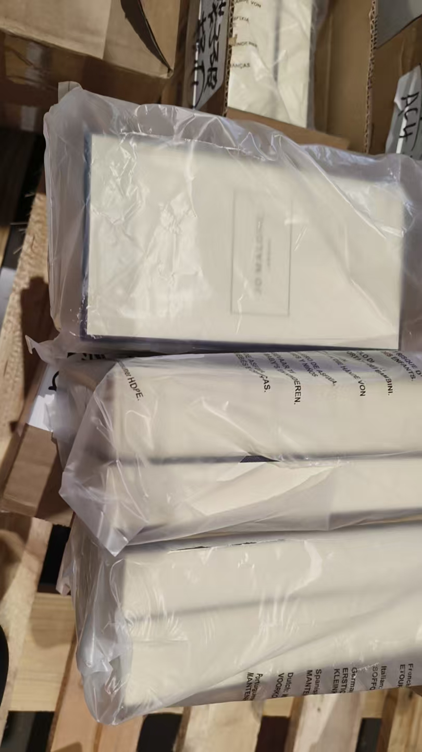
 |  |  |  |  |  |  | 1 |  |  | 2027-12-01 | AC4 | 袋子破损、鉴定
11 | JOMALONELONDON祖玛珑鼠尾草与海盐香水100ML | 英国 | 690251033713 | 600 | 瓶 | 577 |  |  |  |  | B16
 |  |  |  |  |  |  | 22 |  |  |  | B16 | 袋子破损 | 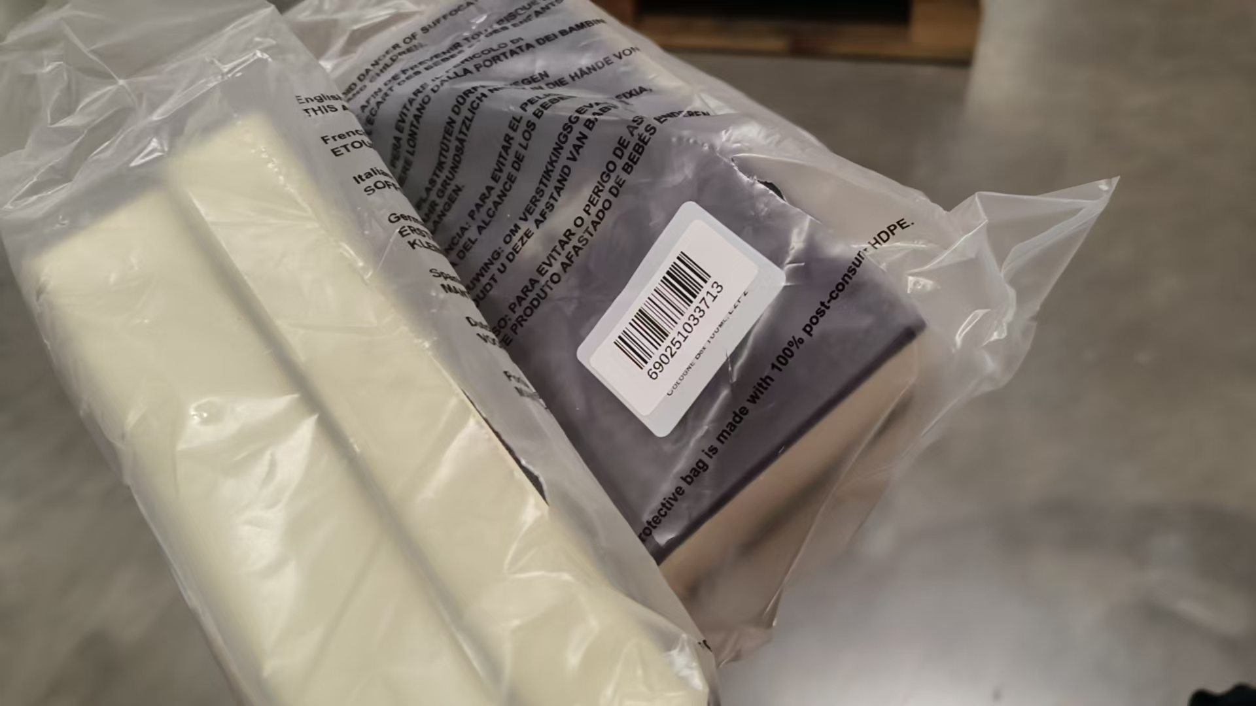
 |  |  |  |  |  |  | 1 |  |  |  | B16 | 袋子破损、鉴定
12 | JOMALONELONDON祖玛珑英国橡木与榛果香水EDC30ML | 英国 | 690251057009 | 408 | 瓶 | 404 |  |  |  | 2028-01-01 | B15
 |  |  |  |  |  |  | 3 |  |  | 2028-01-01 | B15 | 袋子破损 | 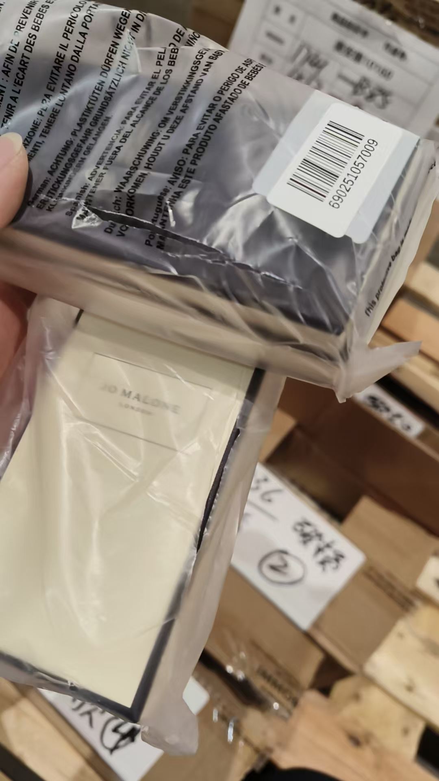
 |  |  |  |  |  |  | 1 |  |  | 2028-01-01 | B15 | 袋子破损、鉴定
13 | JOMALONELONDON祖玛珑英国橡木与榛果香水EDC100ML | 英国 | 690251057016 | 504 | 瓶 | 490 |  |  |  |  | AB5
 |  |  |  |  |  |  | 13 |  |  |  | AB5 | 袋子破损 | 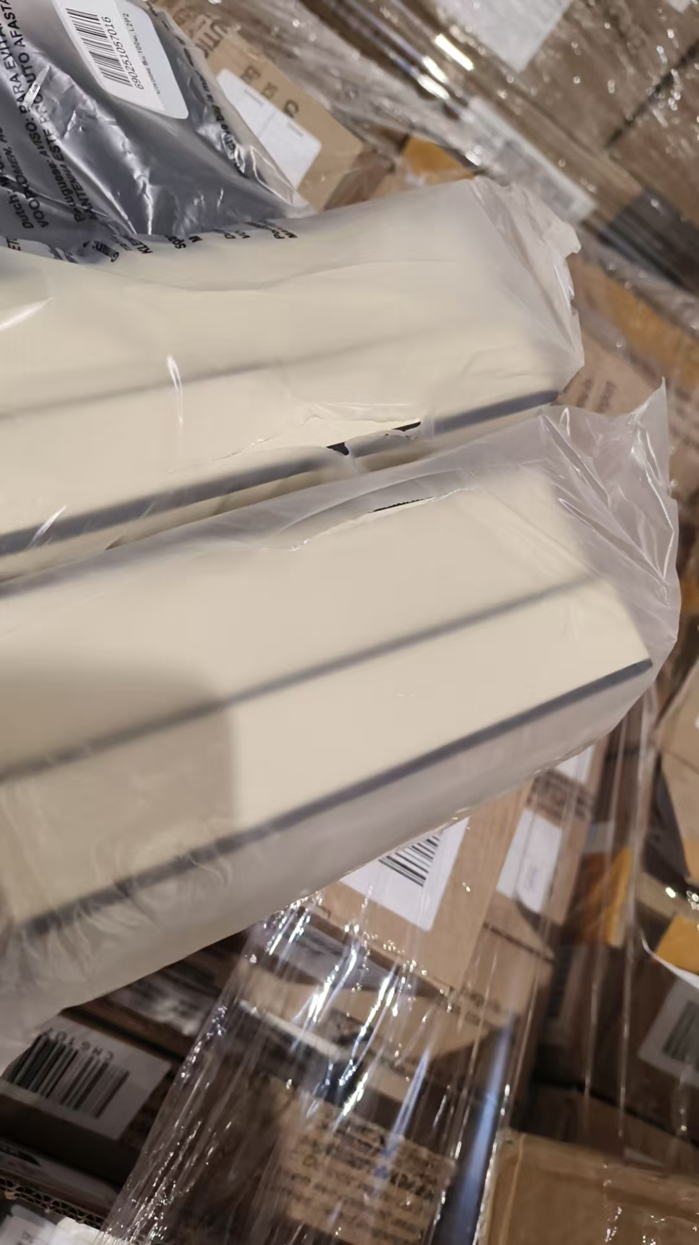 | 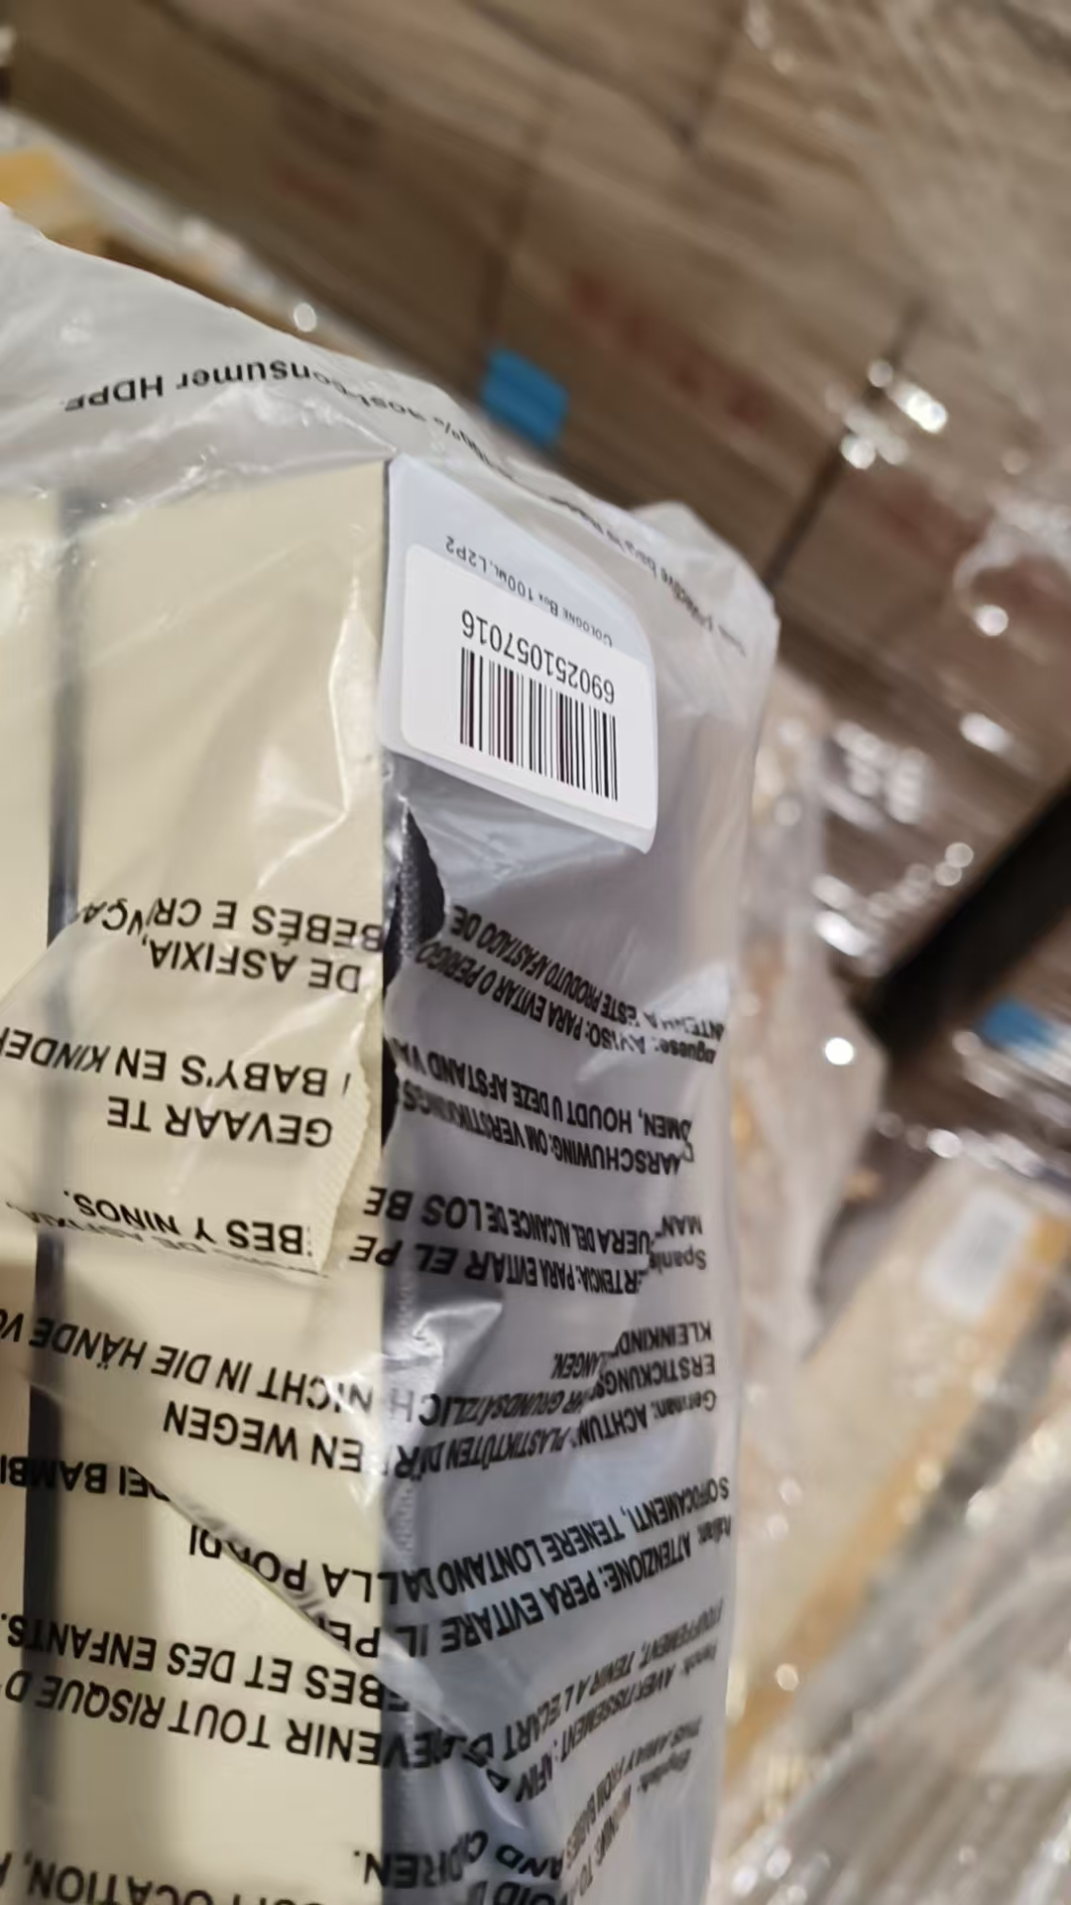
 |  |  |  |  |  |  | 1 |  |  |  | AB5 | 袋子破损、鉴定
合计 |  |  |  | 10160 |  | 5002 | 5158
 |  |  |  |  |  |  |  | 差异合计： | 0
备注： | 数据单位：以向海关申报单位为准。
开始理货时间：2026年7月4日结束理货时间：2026年7月4日 |  |  |  |  |  |  |  |  | 增值拆盒3660盒、增值贴条码5160件
理货地址：
本报告以打印版本为准，手写（或涂改）无效。

